Sheet1
年度工作规划表-工作进度表

合计规划事项 | 27 | 完成事项 | 3 | 完成率 | 11.11%

 |  |  |  |  |  |  |  |  |  |  | 当前年份 | 2022
日期 | 计划事项 |  | 所属类型 | 重要程度 | 截止日期 | 是否完成 | 是否超期 | 当前进度 | 备注 | 月份 | 计划事项 | 完成事项
2022-01-19 | xxxxx |  | 工作 | 高 | 2022-01-29 |  | 已超期 | 90% |  | 1月 | 1 | 0
2022-02-07 | xxxxx |  | 会议 | 高 | 2022-02-17 | ✔ |  | 100% |  | 2月 | 2 | 2
2022-02-21 | xxxxx |  | 会议 | 中 | 2022-03-03 | ✔ |  | 100% |  | 3月 | 2 | 1
2022-03-06 | xxxxx |  | 工作 | 低 | 2022-03-16 | ✔ |  | 100% |  | 4月 | 3 | 0
2022-03-23 | xxxxx |  | 出差 | 高 | 2022-04-02 |  | 已超期 | 100% |  | 5月 | 3 | 0
2022-04-15 | xxxxx |  | 学习 | 高 | 2022-04-25 |  | 已超期 | 80% |  | 6月 | 1 | 0
2022-04-25 | xxxxx |  | 会议 | 中 | 2022-05-05 |  | 已超期 | 70% |  | 7月 | 2 | 0
2022-04-02 | xxxxx |  | 工作 | 低 | 2022-04-12 |  | 已超期 | 60% |  | 8月 | 3 | 0
2022-05-27 | xxxxx |  | 会议 | 高 | 2022-06-06 |  |  | 50% |  | 9月 | 2 | 0
2022-05-10 | xxxxx |  | 会议 | 高 | 2022-05-20 |  |  | 0% |  | 10月 | 2 | 0
2022-05-22 | xxxxx |  | 工作 | 中 | 2022-06-01 |  |  | 0% |  | 11月 | 3 | 0
2022-06-30 | xxxxx |  | 出差 | 低 | 2022-07-10 |  |  |  |  | 12月 | 3 | 0
2022-07-31 | xxxxx |  | 学习 | 高 | 2022-08-10
2022-07-01 | xxxxx |  | 其他 | 高 | 2022-07-11 |  |  |  |  | 所属类型 | 工作事项 | 完成事项
2022-08-02 | xxxxx |  | 工作 | 中 | 2022-08-12 |  |  |  |  | 工作 | 11 | 1
2022-08-13 | xxxxx |  | 会议 | 低 | 2022-08-23 |  |  |  |  | 会议 | 9 | 2
2022-08-18 | xxxxx |  | 会议 | 高 | 2022-08-28 |  |  |  |  | 出差 | 4 | 0
2022-09-05 | xxxxx |  | 工作 | 高 | 2022-09-15 |  |  |  |  | 学习 | 2 | 0
2022-09-23 | xxxxx |  | 出差 | 中 | 2022-10-03 |  |  |  |  | 其他 | 1 | 0
2022-10-17 | xxxxx |  | 工作 | 低 | 2022-10-27 |  |  |  |  |  | 0 | 0
2022-10-08 | xxxxx |  | 工作 | 高 | 2022-10-18
2022-11-21 | xxxxx |  | 工作 | 高 | 2022-12-01 |  |  |  |  | 重要程度 | 工作事项 | 完成事项
2022-11-16 | xxxxx |  | 会议 | 中 | 2022-11-26 |  |  |  |  | 高 | 14 | 1
2022-11-04 | xxxxx |  | 会议 | 低 | 2022-11-14 |  |  |  |  | 中 | 7 | 1
2022-12-22 | xxxxx |  | 工作 | 高 | 2023-01-01 |  |  |  |  | 低 | 6 | 1
2022-12-05 | xxxxx |  | 出差 | 高 | 2022-12-15
2022-12-15 | xxxxx |  | 工作 | 中 | 2022-12-25
...

Sheet2
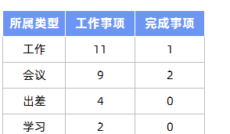
表格模板使用说明
（本页为说明页，用户使用模板时可删除本页内容）

01
基础操作指南

· 如何撤销工作表保护？
1、选中对应工作表。
2、点击：「审阅---撤销工作表」保护。

· 如何增加行数？
1、选中最后一行，鼠标放在选中区域右下角。
2、当鼠标箭头变成黑色十字形时，点击鼠标左键下拉即可。



· 请在此处输入表格使用说明问题。
1、下拉选择所属类型，重要程度，是否完成。
2、是否超期自动提醒。

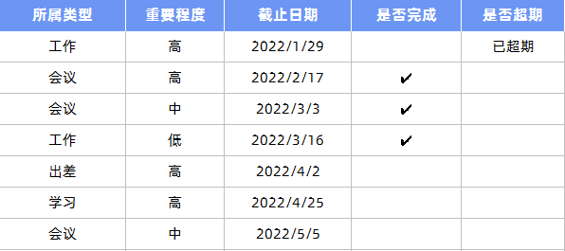

· 请在此处输入表格使用说明问题。
1、自定义所属类型，分项自动统计。
2、输入年份，按月自动汇总。

